Matriz BCG
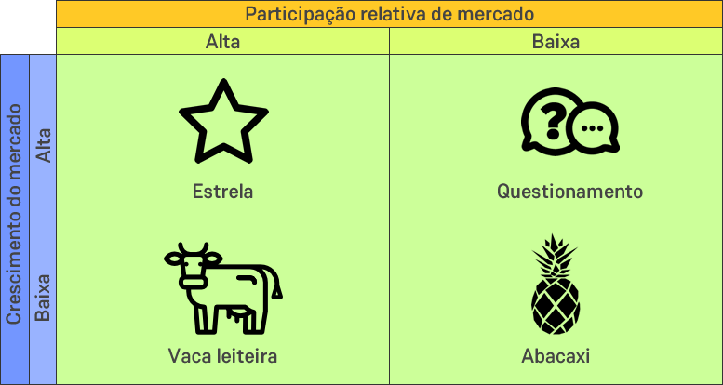

ABC (2)
 | Nome | Quantidade | Preço | Valor | % individual | % acumulada
5% | Capa | 20 | R$ 0.50 | R$ 10.00 | 0.1% | 0.1%
10% | Iota | 50 | R$ 0.32 | R$ 16.00 | 0.1% | 0.1%
15% | Teta | 50 | R$ 0.64 | R$ 32.00 | 0.2% | 0.3%
20% | Eta | 70 | R$ 0.57 | R$ 39.90 | 0.2% | 0.5%
25% | Zeta | 50 | R$ 0.88 | R$ 44.00 | 0.2% | 0.8%
30% | Épsilon | 500 | R$ 0.09 | R$ 45.00 | 0.2% | 1.0%
35% | Delta | 400 | R$ 0.12 | R$ 48.00 | 0.3% | 1.3%
40% | Beta | 80 | R$ 0.63 | R$ 50.40 | 0.3% | 1.6%
45% | Alpha | 400 | R$ 0.14 | R$ 56.00 | 0.3% | 1.9%
50% | Gamma | 320 | R$ 0.21 | R$ 67.20 | 0.4% | 2.2%
55% | Úpsilon | 250 | R$ 0.30 | R$ 75.00 | 0.4% | 2.7%
60% | Tau | 250 | R$ 0.34 | R$ 85.00 | 0.5% | 3.1%
65% | Sigma | 170 | R$ 0.65 | R$ 110.50 | 0.6% | 3.7%
70% | Rô | 520 | R$ 0.22 | R$ 114.40 | 0.6% | 4.4%
75% | Pi | 73 | R$ 2.30 | R$ 167.90 | 0.9% | 5.3%
80% | Ómicron | 520 | R$ 0.54 | R$ 280.80 | 1.5% | 6.8%
85% | Csi | 95 | R$ 8.50 | R$ 807.50 | 4.4% | 11.3%
90% | Ni | 1000 | R$ 0.90 | R$ 900.00 | 4.9% | 16.2%
95% | Mi | 450 | R$ 2.75 | R$ 1,237.50 | 6.8% | 23.0%
100% | Lambda | 700 | R$ 20.00 | R$ 14,000.00 | 77.0% | 100.0%

 |  |  |  | R$ 18,187.10 | 100.0%

LEC
CD | Custo Direto | CD = D * C |  | CD | 30000 |  | Fórmulas alternativas
D | Demanda do item para o período |  |  | D | 600
C | Custo unitário de compra ou fabricação |  |  | C | 50 |  | Q | Unidades por compra/reposição
 |  |  |  |  |  |  | N | Compras/reposições por ano
CP | Custo de preparação do período | CP = N * A |  | CP | 1300
N | Número de vezes que o item foi requerido |  |  | N | 1 |  | Q = raiz de (2*D*A)/(C*I)
A | Custo unitário de preparação |  |  | A | 1300 |  | N = raiz de (D*C*I)/(2A)
Q | Tamanho do lote de reposição |  |  | Q | 600
 |  |  |  |  |  |  | Exemplo
CM | Custo de manuteção no período | CM = QM * C * I |  | CM | 11700 |  | Q | 200
QM | Estoque médio |  |  | QM | 300 |  | N | 3
I | Taxa de encargos financeiros sobre estoque |  |  | I | 0.78

CT | Custo total | CT = CD + CP + CM |  | CT | 43000

Exemplo | Um comerciante trabalha com máquinas compradas em Manaus a um custo de R$50 cada para serem vendidas em SP. Em cada viagem se gasta R$1300, independente da quantidade trazida. A demanda anual pelas máquinas é de 600 unidades, e sobre o capital empatado se paga uma taxa de 78% ao ano. Quantas viagens ele deve fazer por ano, ou qual o tamanho do lote a ser comprado em cada viagem?
C | 50
CP | 1300 |  | Viagens | Tamanho do Lote | Custo Direto (CD) | Custo de Preparação (CP) | Custo de Manutenção (CM) | Custo Total (CT)
D | 600 |  | 1 | 600 | R$ 30,000.00 | R$ 1,300.00 | R$ 11,700.00 | R$ 43,000.00
I | 0.78 |  | 2 | 300 | R$ 30,000.00 | R$ 2,600.00 | R$ 5,850.00 | R$ 38,450.00
 |  |  | 3 | 200 | R$ 30,000.00 | R$ 3,900.00 | R$ 3,900.00 | R$ 37,800.00
 |  |  | 4 | 150 | R$ 30,000.00 | R$ 5,200.00 | R$ 2,925.00 | R$ 38,125.00
D | 600 |  | 5 | 120 | R$ 30,000.00 | R$ 6,500.00 | R$ 2,340.00 | R$ 38,840.00
C | 50 |  | 6 | 100 | R$ 30,000.00 | R$ 7,800.00 | R$ 1,950.00 | R$ 39,750.00
CD | 30000 |  | 7 | 86 | R$ 30,000.00 | R$ 9,100.00 | R$ 1,671.43 | R$ 40,771.43
 |  |  | 8 | 75 | R$ 30,000.00 | R$ 10,400.00 | R$ 1,462.50 | R$ 41,862.50
N | 1 |  | 9 | 67 | R$ 30,000.00 | R$ 11,700.00 | R$ 1,300.00 | R$ 43,000.00
A | 1300 |  | 10 | 60 | R$ 30,000.00 | R$ 13,000.00 | R$ 1,170.00 | R$ 44,170.00
Q | 600
CP | 1300 |  | LEC | 37800.0 | 3 viagens | 200 unidades por lote

Gráfico dos Custos
QM | 300
I | 0.78
CM | 11700

CT | 43000

Matriz Importância-Desempenho
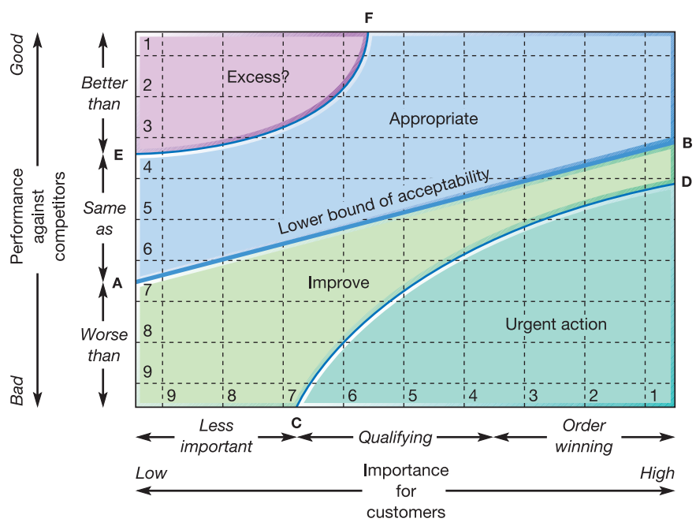
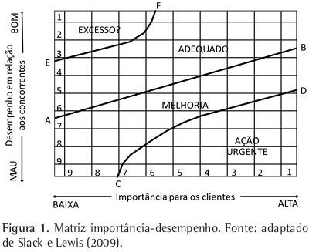
Matriz Importância-Desempenho
Característica | Importância | Desempenho
Atendimento | 1 | 9
Qualidade | 5 | 7
Localização | 7 | 4
Segurança | 3 | 2
ADEQUADO
EXCESSO

MELHORIA
AÇÃO URGENTE

